상품제안서
폴라베어 메모잇 수첩형 (주문제작형) | 상품코드: S05329

 |  |  |  |  |  |  | 02-713-8555 | www.synergygift.co.kr
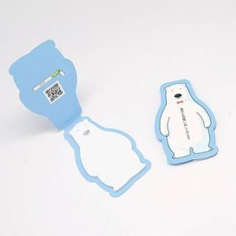 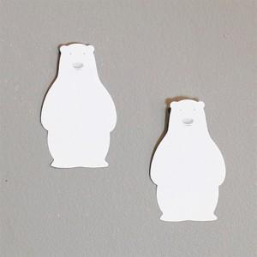

【상세/제작정보】 | 귀여운 모양으로 사랑받고 있는 홍보효과가 뛰어난 메모잇

【인쇄/포장옵션】 | 풀칼라 / OPP(비닐)

【공급단가】 | 수량 | 1,000~ | 2,000~ | 3,000~ | 5,000~ | 10,000~
*VAT별도 | 20매 | 430원 | 410원 | 370원 | 350원 | 280원
 | 30매 | 550원 | 480원 | 440원 | 400원 | 360원
 | 50매 | 700원 | 600원 | 540원 | 500원 | 430원

【상품 URL】 | https://www.synergygift.co.kr:443/src/goods_detail.php?gdno=5620

